Hoja1
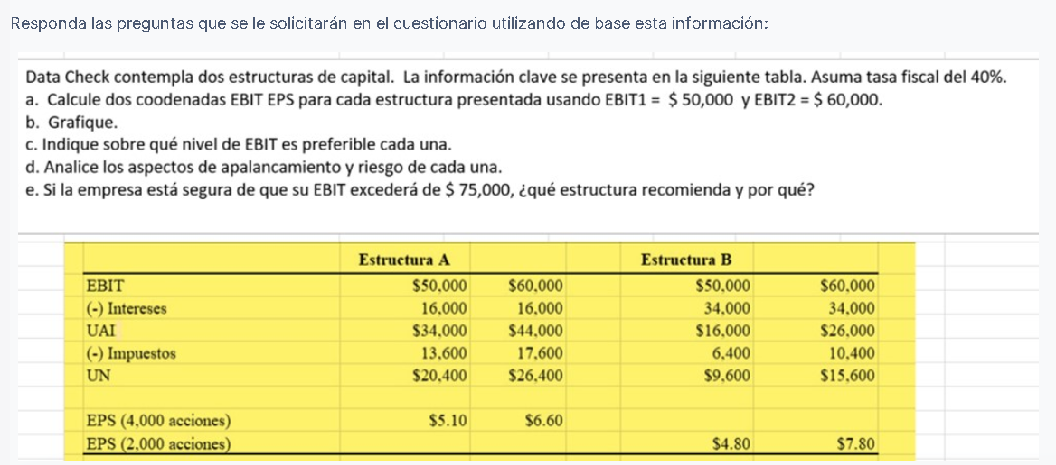

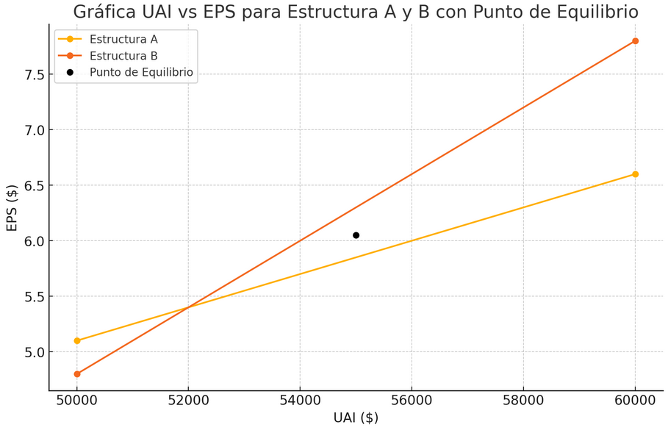

UAI vs EPS para Estructura A y B con punto de equilibrio
 | ESTRUCTURA A |  | ESTRUCTURA B
$50,000.00 | $5.10 | $50,000.00 | $4.80
$60,000.00 | $6.60 | $60,000.00 | $7.80
$16,000.00 |  | $34,000.00
EPS (UPA)
ESTRUCTURA A | X (UAII) | Y (UPA)
 | $50,000.00 | $5.10
 | $60,000.00 | $6.60
 | $16,000.00
ESTRUCTURA B | X (UAII) | Y (UPA)
 | $50,000.00 | $4.80
 | $60,000.00 | $7.80
 | $34,000.00

C)
(1-0.40)*(UAII-16000) | = | (1-0.40)*(UAII-34000)
4800 |  | 2000
UAII = | $52,000.00

Si las UAII son menores a 52,000 se prefiere la estructura A Si las UAII son mayores a 52,000 se prefiere la estructura B
Si las UAII son iguales a 52,000 es indistinto cualquiera de las dos estructuras

d)
 | Estructura A |  | Estructura B
Apalancamiento financiero | $1.47 | $1.36 | $3.13 | $2.31
La elección entre estas estructuras depende en gran medida del apetito de riesgo de la empresa, la volatilidad esperada de sus flujos de caja y las condiciones del mercado. Si la empresa prefiere una aproximación más conservadora, la Estructura A podría ser preferible. Sin embargo, si la empresa está en una posición para asumir más riesgo a cambio de la posibilidad de mayores retornos y cree en un entorno económico favorable, entonces la Estructura B podría ser la opción más adecuada.

e)

